Capa
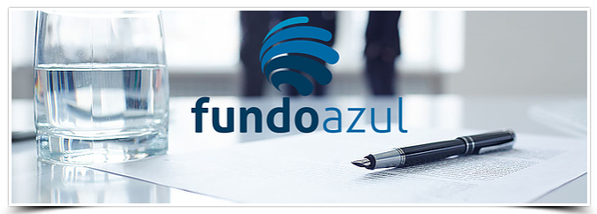
Check-list
Operação
Orçamento
Orçamento detalhado

Anúncios
Regulamentação

Criado pelo Decreto-Lei n.º 16/2016, de 9 de março, o Fundo Azul constitui um mecanismo de incentivo financeiro destinado a:

Formulário de candidatura
(Versão 2.6 - Outubro 2021)

Contactos:
fundoazul@dgpm.mm.gov.pt

Versão FA.form.V2.4

